wykresy PL_UE 23_18
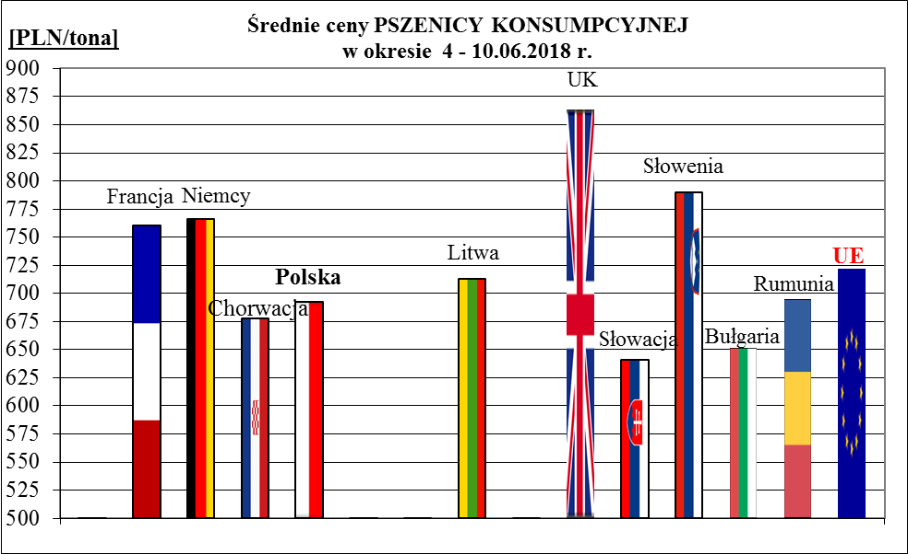
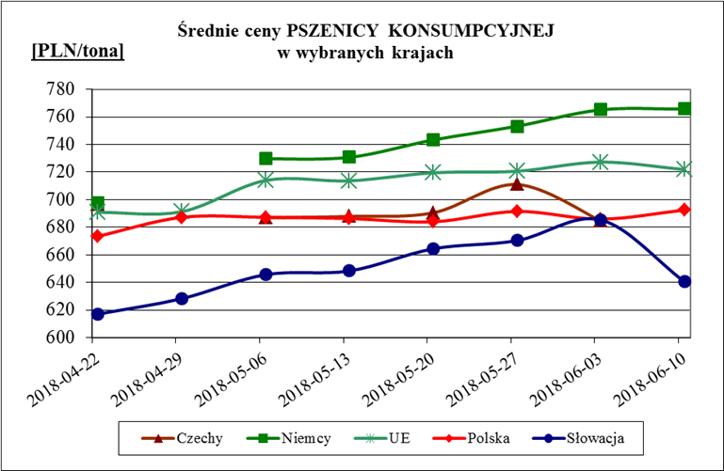
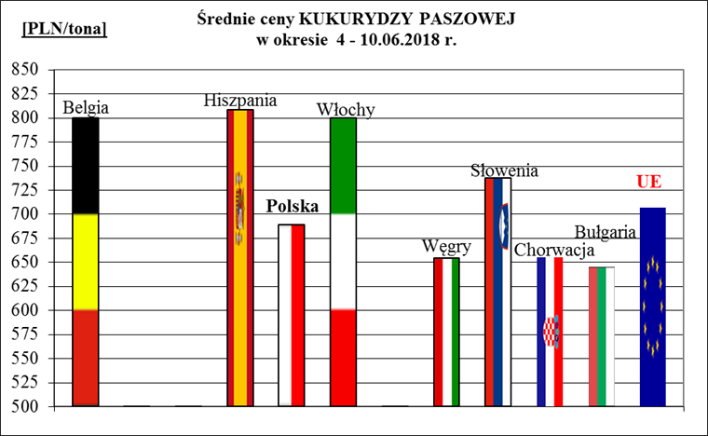
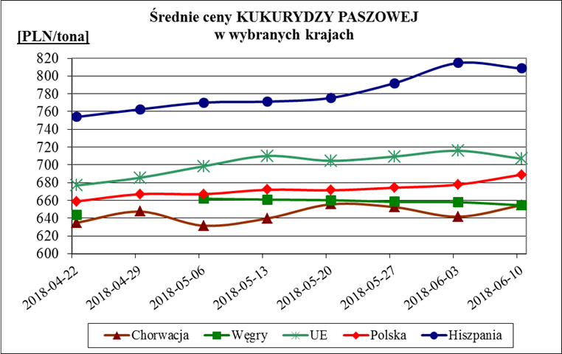
Porównanie średnich cen ziarna w Polsce i w UE za okres: | 4 - 10 czerwca 2018r.

